Sheet1
零件名称： |  |  |  | 备注

输出人： | 姚旋
输出时间： | 2026-07-27

零件级别 | 零件名称 | 图样 | 单套数量 | 套数 | 总数量 | 材质名称 | 备注

 | 大腿内侧-L | 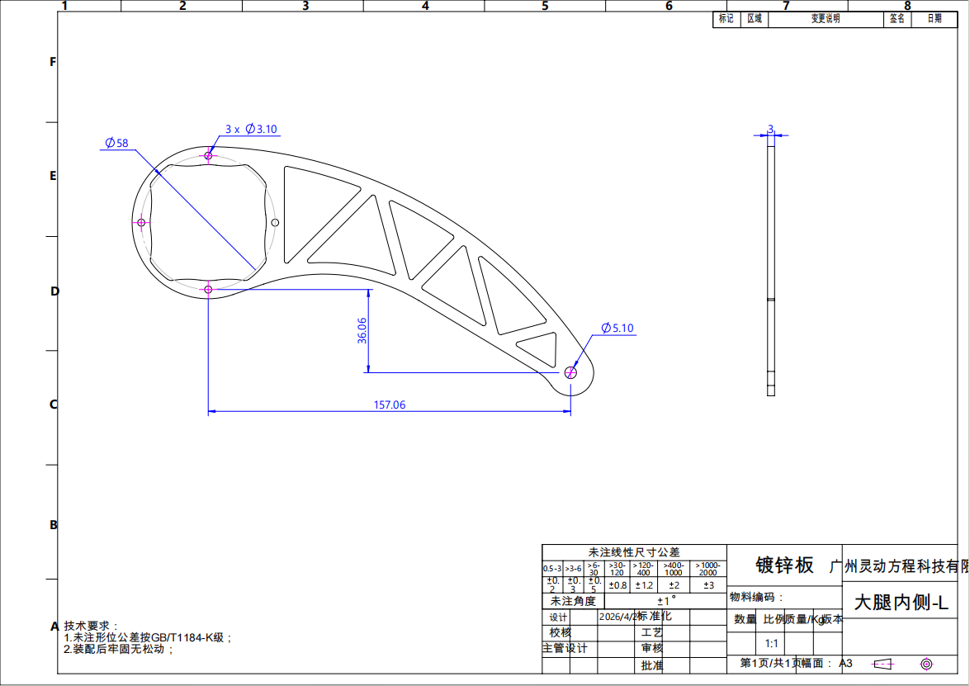 | 2 | 2 | 4 | 镀锌板
 | 大腿内侧-R | 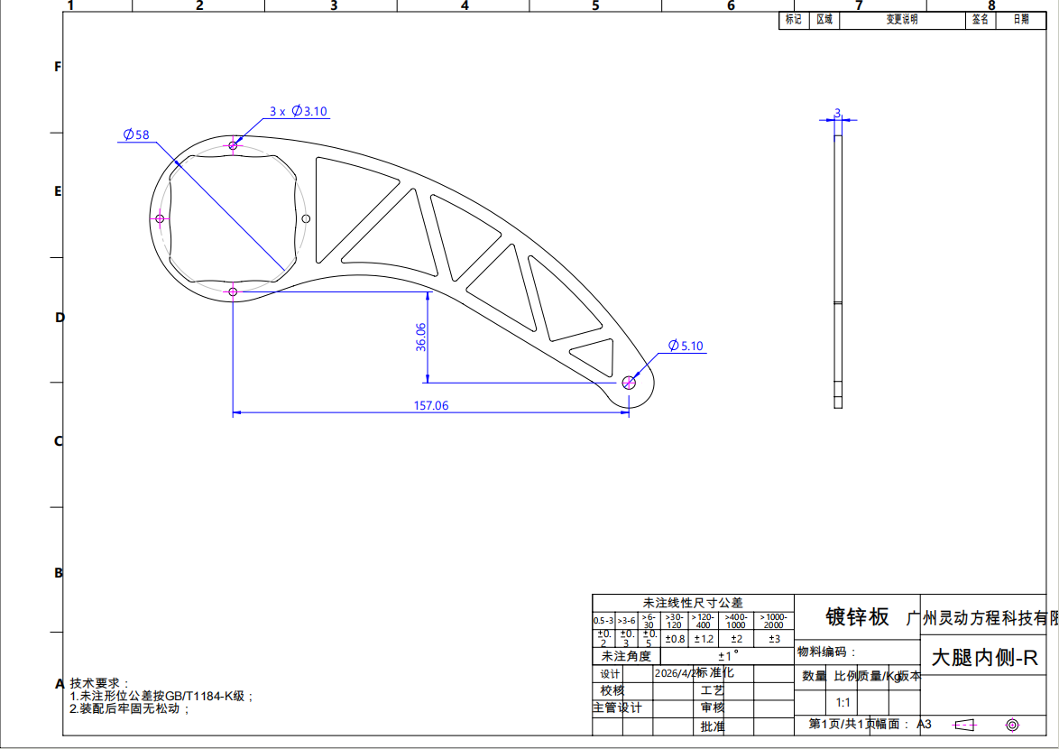 | 2 | 2 | 4 | 镀锌板
 | 大腿外侧-L | 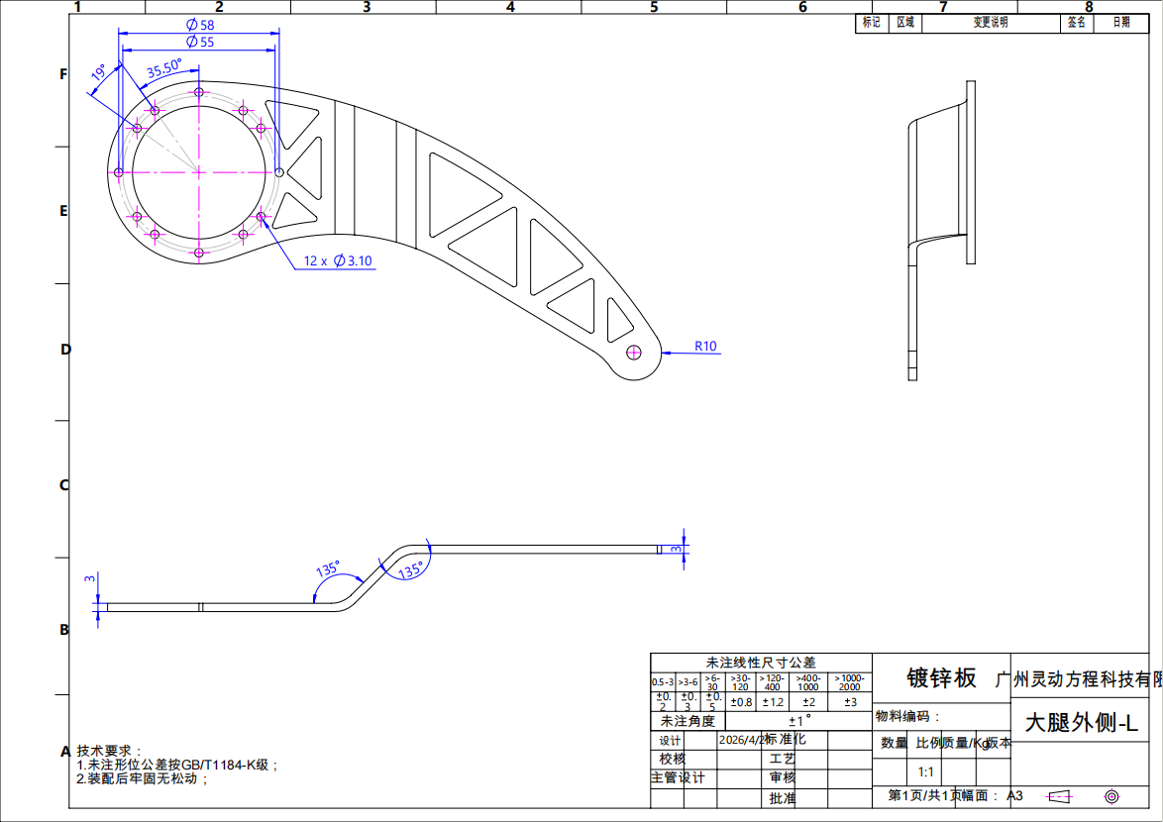 | 2 | 2 | 4 | 镀锌板
 | 大腿外侧-R | 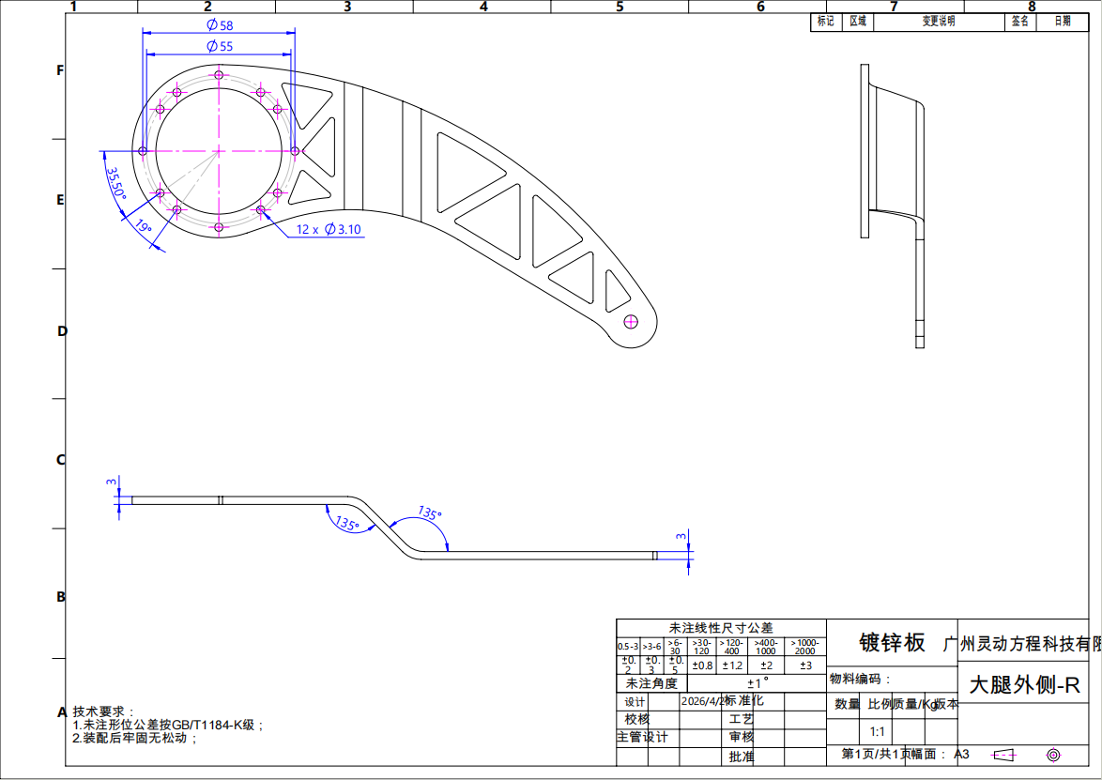 | 2 | 2 | 4 | 镀锌板
 | 大小腿电机连接块 | 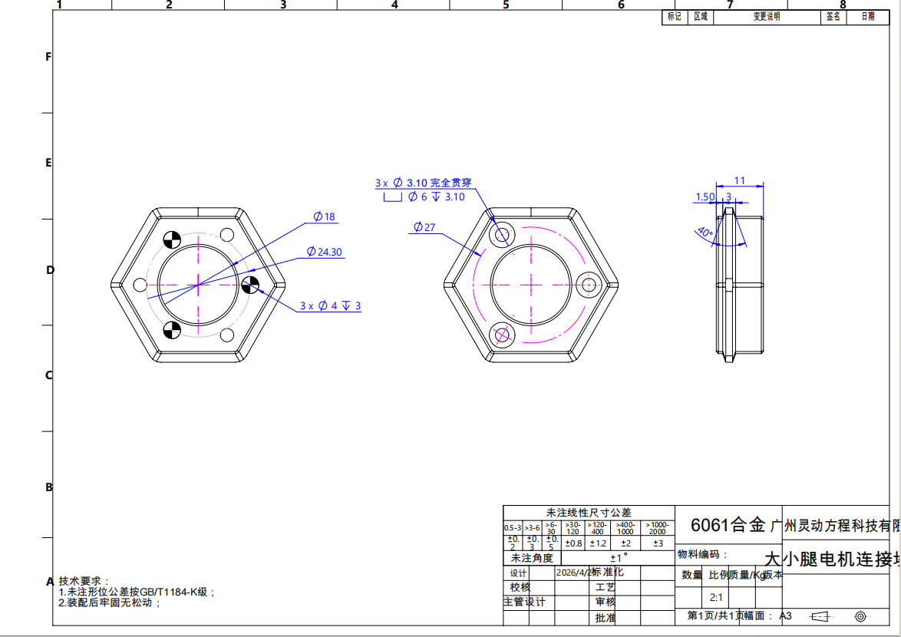 | 4 | 2 | 8 | 6061合金
 | 横梁 | 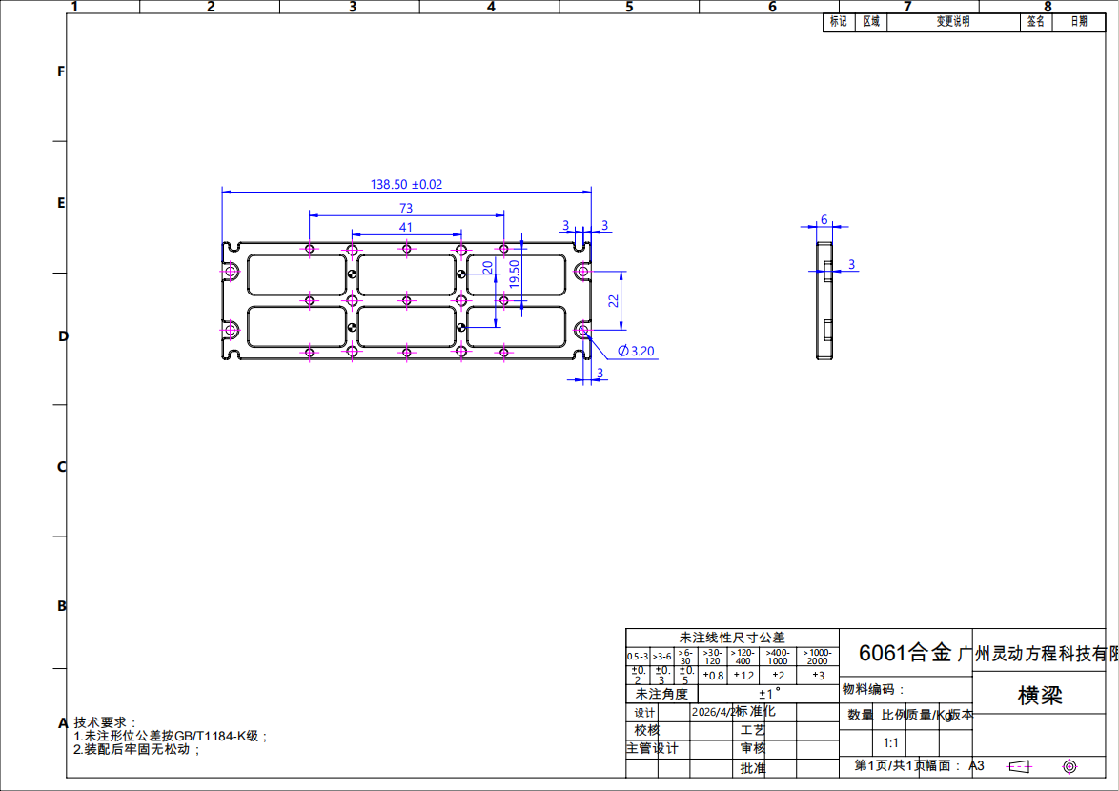 | 2 | 2 | 4 | 6061合金
 | 快拆法兰01 | 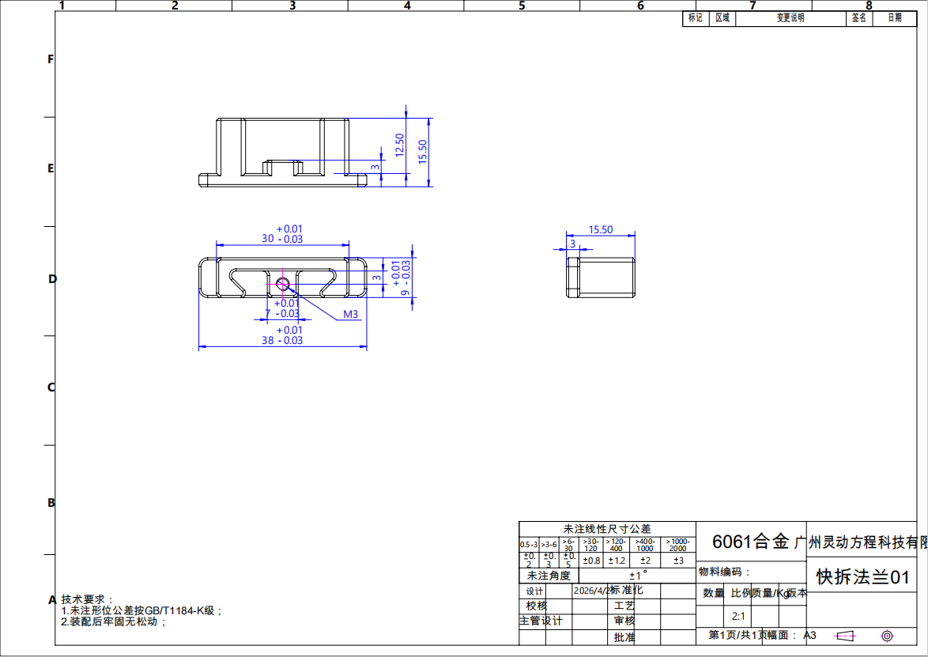 | 4 | 2 | 8 | 6061合金
 | 快拆法兰02 | 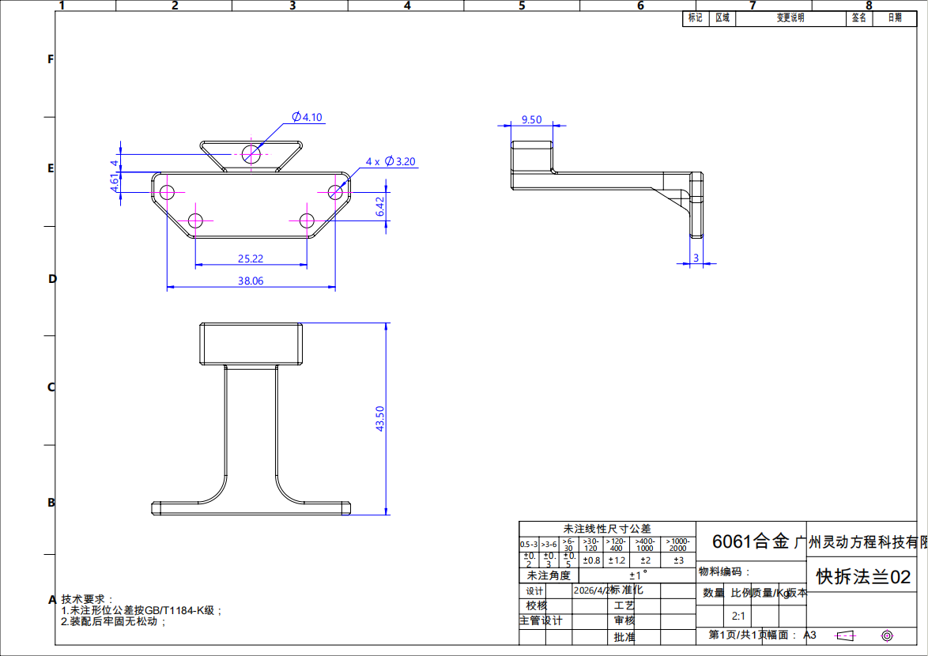 | 4 | 2 | 8 | 6061合金
 | 髋关节连接 | 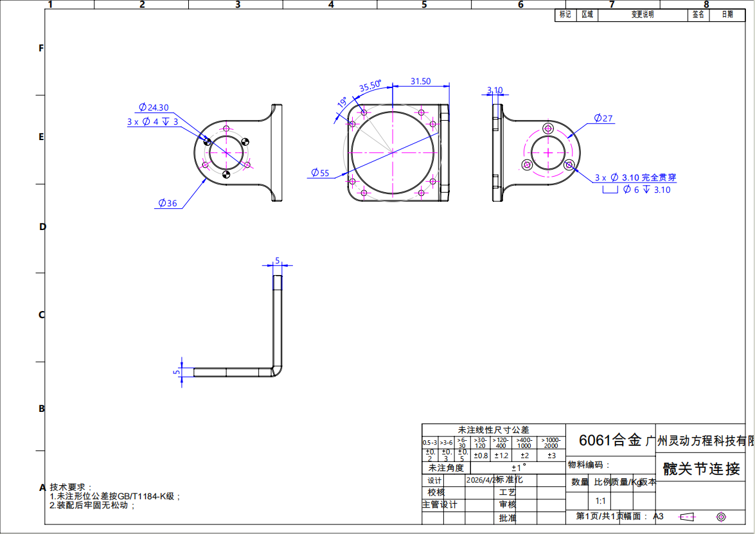 | 4 | 2 | 8 | 6061合金
 | 连杆 | 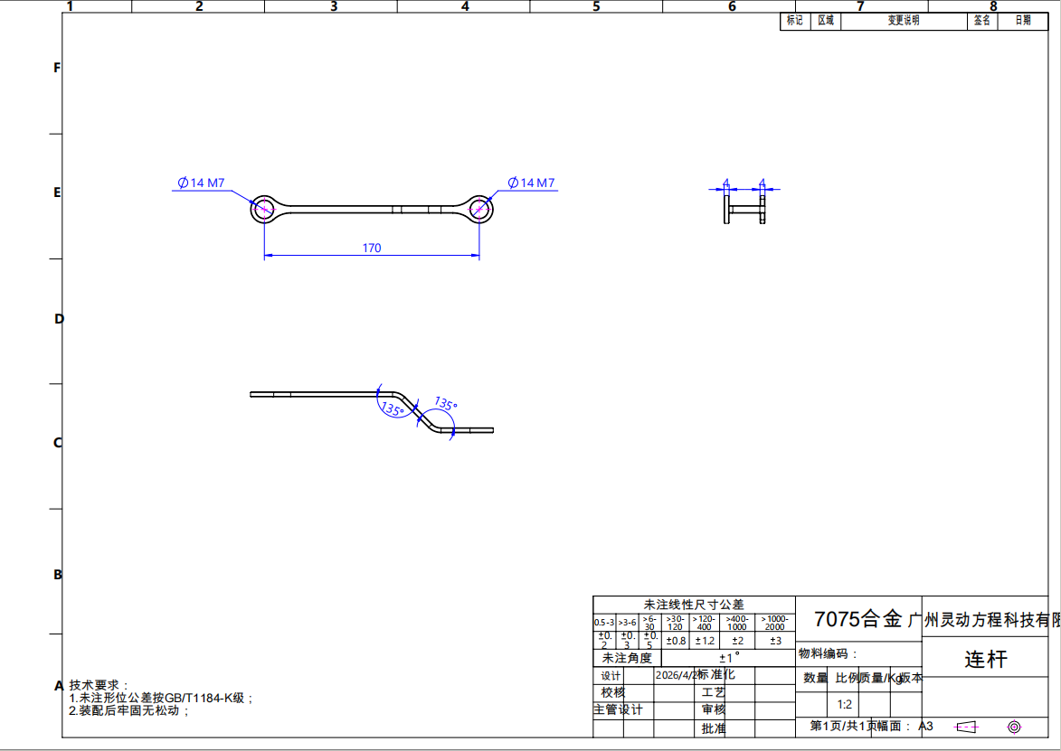 | 4 | 2 | 8 | 7075合金
 | 箱体侧板 | 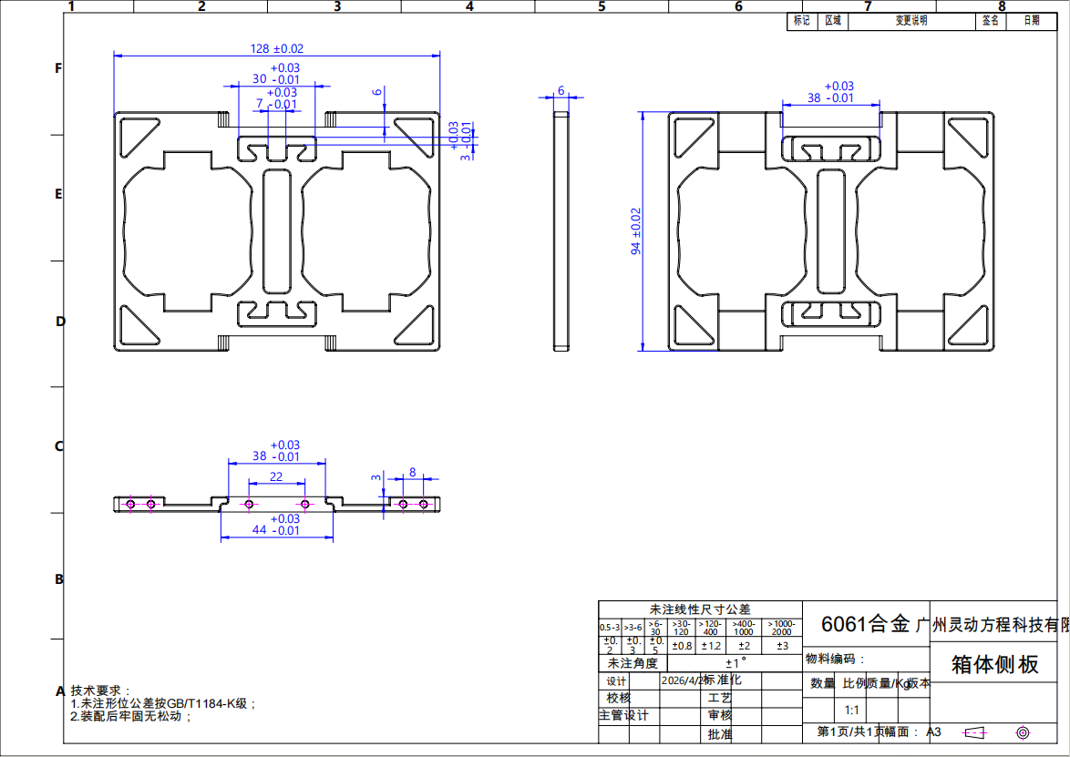 | 2 | 2 | 4 | 6061合金
 | 摇臂 | 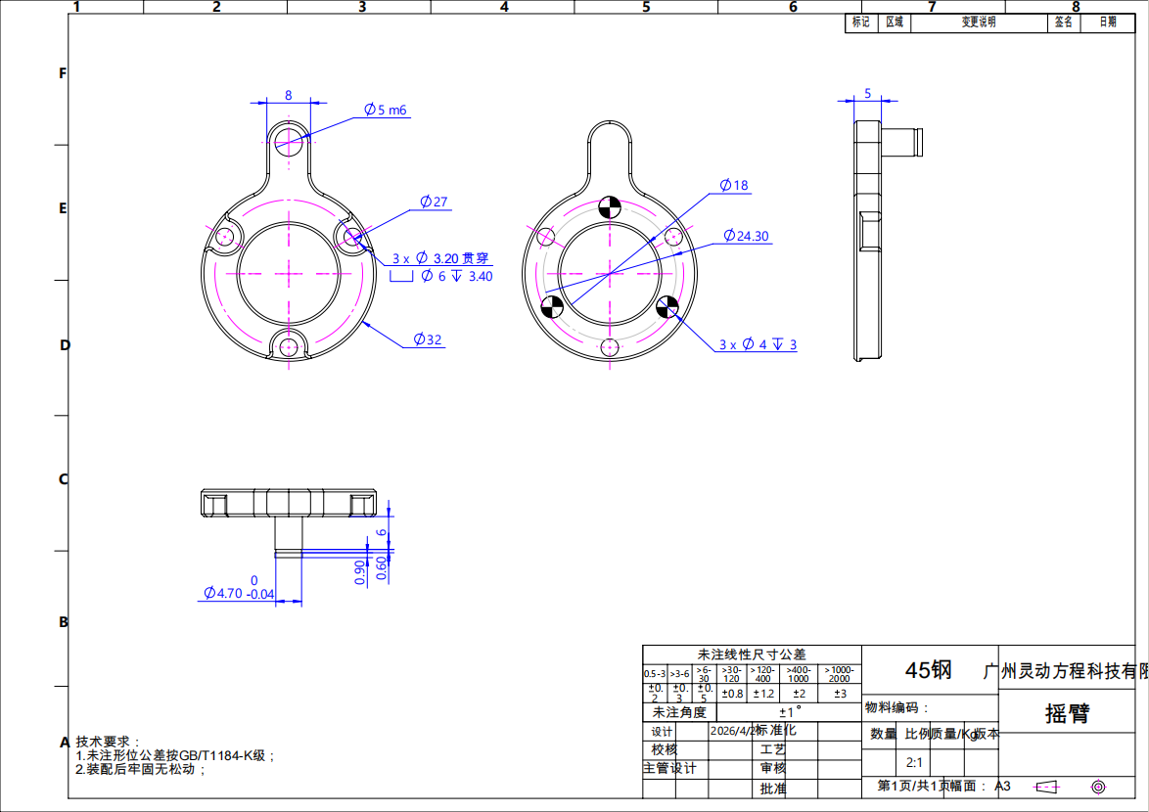 | 4 | 2 | 8 | 45钢
 | 肘关节连接A | 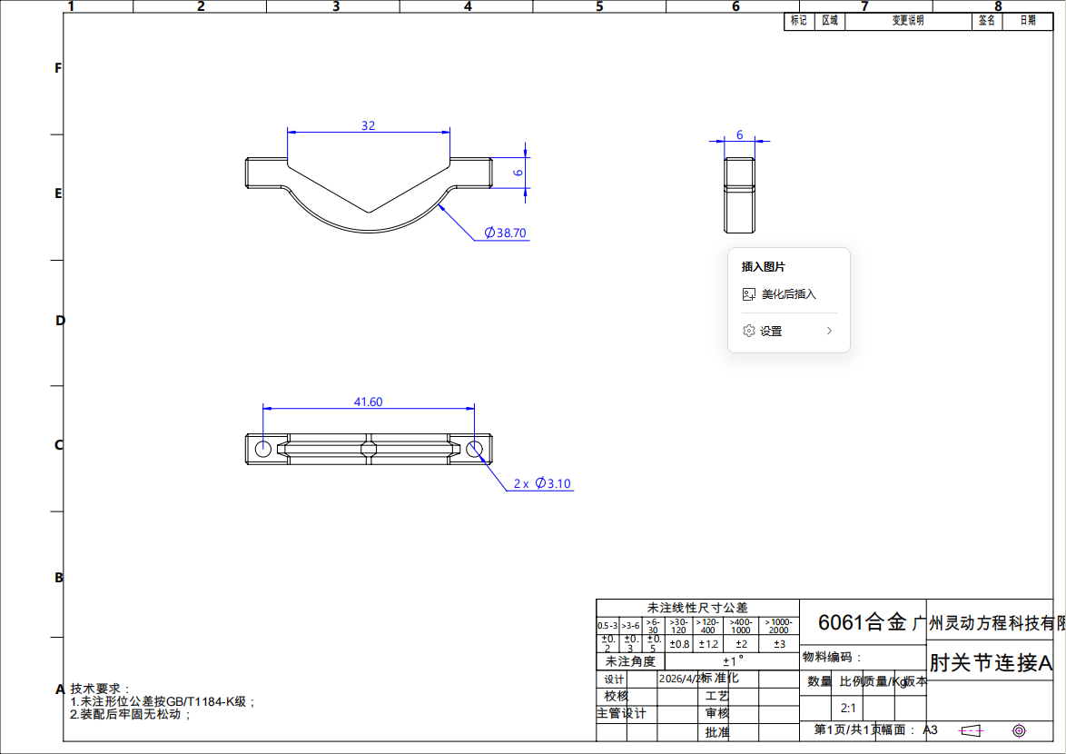 | 4 | 2 | 8 | 6061合金
 | 肘关节连接B | 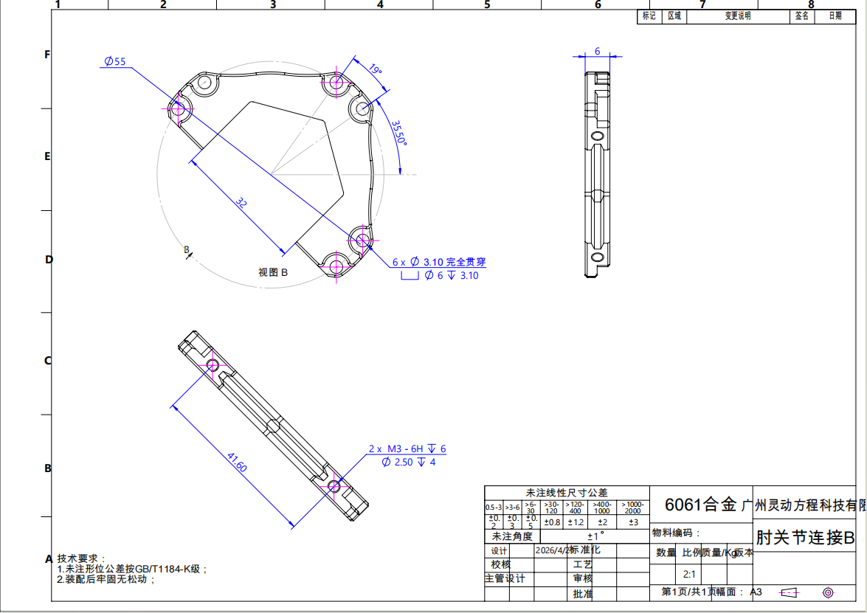 | 4 | 2 | 8 | 6061合金

